Override子表
RM-2966描述图： |  |  | PM-2809描述图
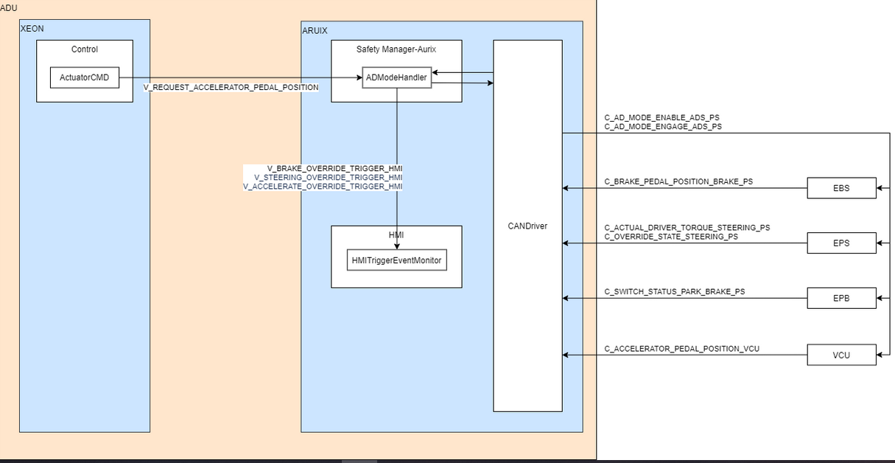
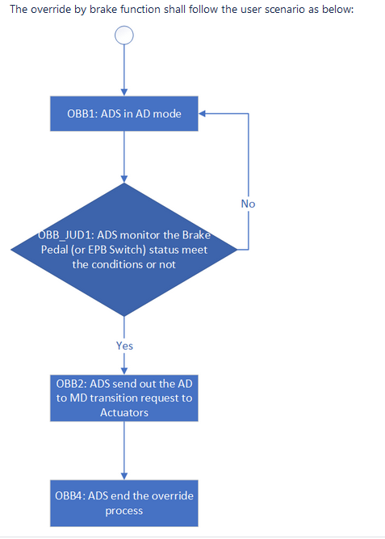

3.2.3 Feature interfaces
External signals:
From | To | signal name
EPB | ADU safety manager | C_SWITCH_STATUS_PARK_BRAKE_PS
EBS | ADU safety manager | C_BRAKE_PEDAL_POSITION_BRAKE_PS
ADU safety manager | EBS, EPS, ADAS | C_AD_MODE_ENABLE_ADS_PS
ADU safety manager | EBS, EPS, ADAS | C_AD_MODE_ENGAGE_ADS_PS
 |  |  | RM-2810描述图
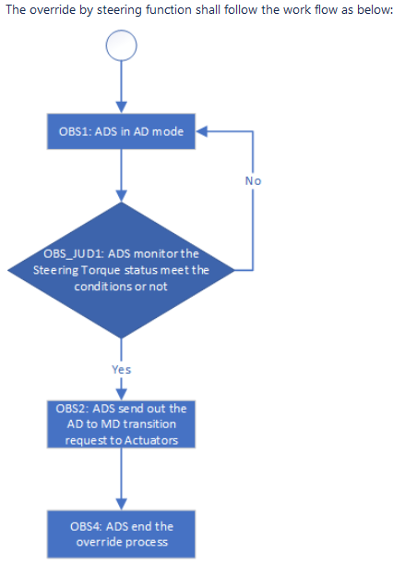
Internal signals:
From | To | signal name
ADU safety manager | HMI | V_BRAKE_OVERRIDE_TRIGGER_HMI

Tunable parameters:
From | signal name
K_OVERRIDE_BY_BRAKE_POSITION | TBD
K_OVERRIDE_BY_BRAKE_POSITION_MARGIN | TBD
K_OVERRIDE_BY_BRAKE_TIME | TBD

3.3.3 Feature interfaces
External signals:
From | To | signal name
EPS | ADU safety manager | C_ACTUAL_DRIVER_TORQUE_STEERING_SS
ADU safety manager | EBS, EPS, ADAS | C_AD_MODE_ENABLE_ADS_PS
ADU safety manager | EBS, EPS, ADAS | C_AD_MODE_ENGAGE_ADS_PS
EPS | ADU safety manager | C_OVERRIDE_STATE_STEERING_SS

Internal signals:
From | To | signal name
ADU safety manager | HMI | V_STEERING_OVERRIDE_TRIGGER_HMI

Tunable parameters:
From | signal name
K_OVERRIDE_BY_STEERING_TIME | TBD
K_OVERRIDE_BY_STEERING_TORQUE | TBD
K_OVERRIDE_BY_STEERING_TORQUE_MARGIN | TBD

3.4.3 Feature interfaces
External signals:
From | To | signal name
ADU safety manager | EBS, EPS, ADAS | C_AD_MODE_ENABLE_ADS_PS | RM-2961描述图
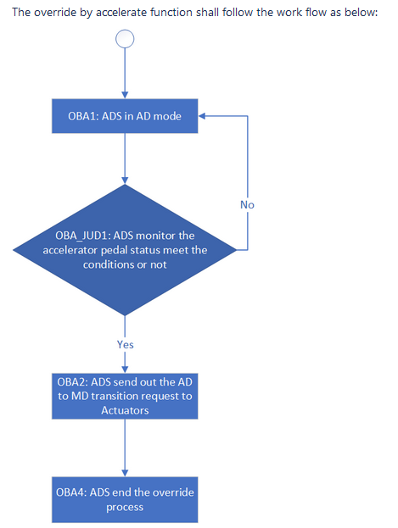
ADU safety manager | EBS, EPS, ADAS | C_AD_MODE_ENGAGE_ADS_PS
VCU | ADU safety manager | C_ACCELERATOR_PEDAL_POSITION_VCU

Internal signals:
From | To | signal name
ADU safety manager | HMI | V_ACCELERATE_OVERRIDE_TRIGGER_HMI
Control | ADU safety manager | V_REQUEST_ACCELERATOR_PEDAL_POSITION

Tunable parameters:
From | signal name
K_OVERRIDE_BY_ACCELERATE_POSITION | TBD
K_OVERRIDE_BY_ACCELERATE_POSITION_MARGIN | TBD
K_OVERRIDE_BY_ACCELERATE_TIME | TBD

